1
 |  |  |  |  |  |  |  |  |  |  |  |  |  | Versión: 03
 |  |  |  |  |  |  |  |  |  |  |  |  |  | Código: GFPI-F-147
Proceso Gestión de Formación Profesional Integral
Formato Bitácora seguimiento Etapa productiva
REGIONAL Santander
Centro Agroturistico
BITÁCORA DE SEGUIMIENTO ETAPA PRODUCTIVA

Nombre de la empresa donde está realizando la etapa productiva |  |  |  |  |  | NIT |  | BITACORA N° |  |  | Período
AGROPECUARIA NUEVA DEL ORIENTE SAS |  |  |  |  |  | 900.446.865-3 |  | 6 |  |  | 04/03/2025 al 18/03/2025

Nombre del jefe inmediato/Responsable |  |  |  |  | Teléfono de contacto |  |  |  | Correo electrónico
3177294629 |  |  |  |  | 3177294629 |  |  |  | frchacon@sena.edu.co

Seleccione con una "X" el tipo de modalidad de etapa productiva
CONTRATO DE APRENDIZAJE | x | VÍNCULO LABORAL O CONTRACTUAL | PROYECTO PRODUCTIVO |  | APOYO A UNA UNIDAD PRODUCTIVA FAMILIAR |  | APOYO A INSTITUCIÓN ESTATAL NACIONAL,TERRITORIAL, O A UNA ONG, O A ENTIDAD SIN ANIMO DE LUCRO |  |  | MONITORIA |  |  | PASANTIA

Nombre del aprendiz |  |  |  | Documento Id. |  |  | Teléfono de contacto |  |  |  | Correo electrónico institucional
johan sebastian blanco cataño |  |  |  | 1096800316 |  |  | 3219713759 |  |  |  | jsblanco61@misena.edu.co

Número de ficha |  |  |  |  | Programa de formación
2557356 |  |  |  |  | Analisi y Desarrollo de software

DESCRIPCIÓN DE LA ACTIVIDAD (Ingrese cuantas filas sean necesarias) |  |  |  |  | FECHA INICIO | FECHA FIN | EVIDENCIA DE CUMPLIMIENTO |  |  |  |  | OBSERVACIONES, INASISTENCIAS Y/O DIFICULTADES PRESENTADAS
busque y consulte la documentacion de blogger hacerca de como se crean las plantillas xml, todo esto para modificar el codigo sin usar js (asi sera mas optimizado y tentra una lectura mas simple) le hise un remodelado ala parte inferior de los post utilizando de referencias otras plantillas y la documentacion ahora puedo hacer cambios que antes no podia - pude quitar el texto por defecto que tenia los comentarios (esto fue lo mas dificil, ya lo habia intentado en el pasado) - el boton de compartir lo cambie, y ahora tiene una notificacion al copiar el texto - agrege etiquetas que se puden poner al publicar un blog, al oprimir sobre ellas te muestra todas las entradas que tengan esta misma |  |  |  |  | 2025-03-04 | 2025-03-04 |  |  |  |  |  | el boton de comentario era un objeto unico, por ende el numero, texto y link estaba fucionados. Pero despues de mucha persistencia pude optener el link y el numero de comentarios lo que me permitio crear mi propio boton personalizado

solución de bug: antes cuando la ventana se hacia muy delgada y luego volvía a la normalidad lo post obtendrían la clase de 2 columnas aun que esto no fueran tan largos el espaciado dentro de las publicaciones ahora es mas uniforme agrege una funcion que elimina renglones en blanco en caso que se pongan por accidente al publicar un post ahora si hay 2 poblicaciones de diferente tamaño la mas pequeña ya no se estirara, aun que esto tal vez cambien en un futuro la parte inferior ahora esta fijada abajo del todo y no se depegara el borde cuando estas en movil la parte inferior adopta una forma mas compacta |  |  |  |  | 2025-03-05 | 2025-03-05 |  |  |  |  |  | al aplicar la funcion que quita espacio me di cuenta que el boton de descarga se rompia, era ovio ya que este esta echo con sinta y aduras penas funcionaba antes estavez lo volvi a rehacer con un codigo mas intuitivo y bien comentado esto es en lo que mas tiempo estuve ocupado

Decoré el botón de descarga para que se viera más estético, además de arreglar un bug que hacía que se insertara fuera de su contenedor padre. Después de esto, decidí dedicar el resto del día a cambiar la visualización de las imágenes solo con JS. Estuve todo el día en eso, pero tuve muchos problemas de visualización, rendimiento, responsividad y compatibilidad con los botones de descarga. Viendo todo esto, decidí archivar el código y no continuar desarrollándolo, ya que no valía la pena todo el tiempo invertido en algo que probablemente afectaría el rendimiento. Supongo que algo positivo de todo esto es que el código del carrusel original ahora admite más de un carrusel en la misma página, lo cual está bastante bien por si necesito otro en el futuro. |  |  |  |  | 2025-03-06 | 2025-03-06 | 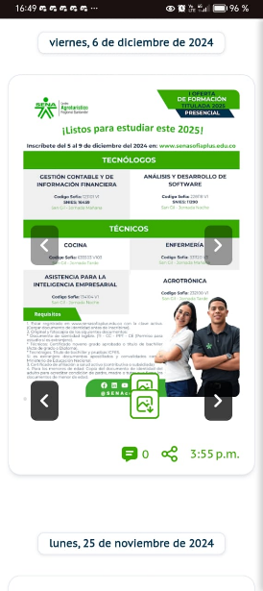 |  |  |  |  | Definitivamente, no poder modificar el código del cuerpo de los posts directamente me fastidió la tarde. Si pudiera modificar el HTML, podría haber hecho esto de una forma fácil. Leí la documentación y, desafortunadamente, no encontré información sobre esto. La verdad, creo que debería dejar de intentar modificar más el post-body para no perder el tiempo como lo hice hoy. Aunque aún hay cosas que quiero cambiar de él.
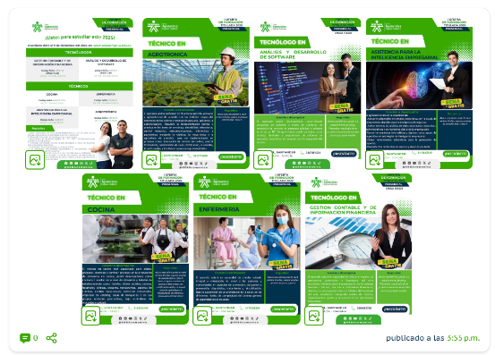
Mejoré la visualización de múltiples imágenes desde el escritorio: ahora son más pequeñas y, cuando hay dos o un sobrante en la siguiente fila, estas aumentan su tamaño para ocupar tres hileras, evitando que la tarjeta se vea vacía. Cuando hay una o dos imágenes en pantalla, conservan su tamaño grande para un mejor aspecto. Hice que el carrusel de imágenes solo se vea en la página principal y no en las demás. El PDF de normatividad ahora está mejor posicionado. |  |  |  |  | 2025-03-07 | 2025-03-07 |   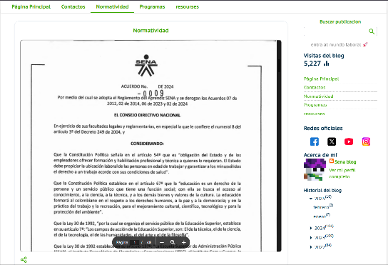 |  |  |  |  | Franklin me pidió que los PDFs se desplazaran a través de botones, así que me dispuse a trabajar en ello hoy. Intenté de muchas formas y también pedí ayuda a IAs, pero no fui capaz de lograrlo. En el único intento donde obtuve resultados aceptables, el código no estaba tan optimizado como me gustaría. Por eso, creo que dejaré el visor de Google por su simplicidad, además de que carga muy rápido (esto es importante porque el PDF está conformado por fotos y no por texto).

solucione algo que hacia que el carusel de imágenes no apareciera en la pagina principal me puse a explorar plataformas para crear blogs, porsi habia una mejor opcion que blogger pero creo que la mejor siguen siendo esta cambie las animaciones de las redes sociales me puse a desarrollar un visualizador de pdf, uno echo por mi para poder incurporarle botones y cumplir una peticion de fraklin. al terminarlo note que no esra tan rapido y optimizado como el de google, esto sobretodo se notaba en moviles y esto apesar que lo cree de la mejor forma que pude pero al final lo mejor es descartarlo y usar el de google para mena mejor experiencia en moviles retoque la visualizacion para que fuera mas responciva, el boton de compartir ahora simpre sera visible, antes se salia de la pantalla cuando era mupequeña |  |  |  |  | 2025-03-10 | 2025-03-10 | 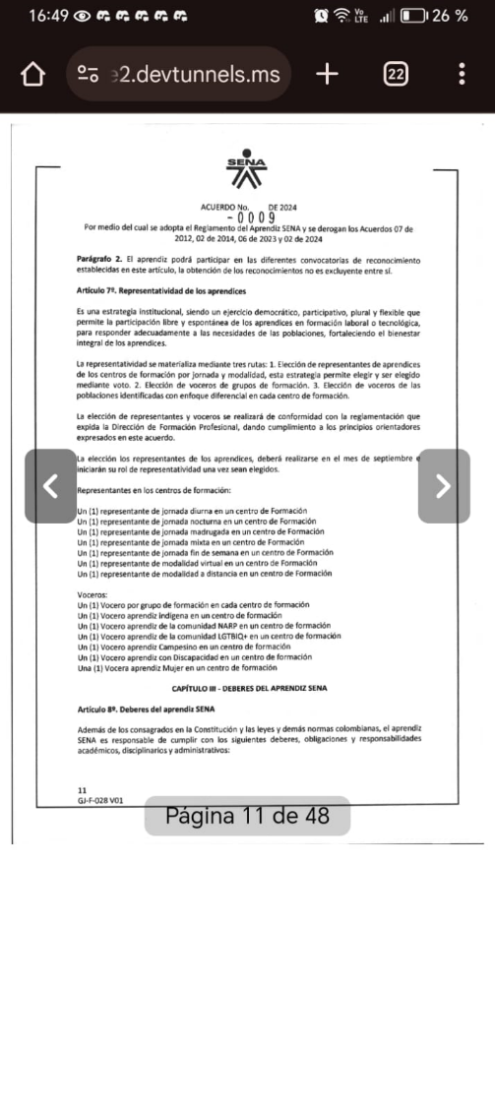 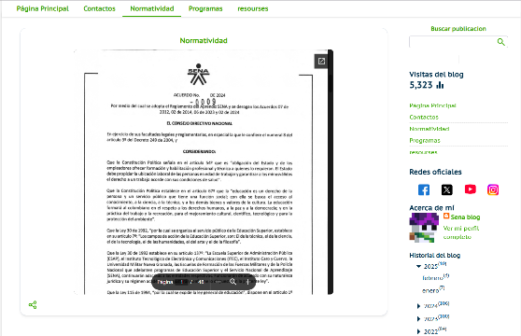 |  |  |  |  | estuve una gran parte del dia buscando y leyendo informacion de como hacer un visor de pdf, o encontrar alguno personalizable, y todo esto debia funcionar en movil el basado en tecnologia fire fox me gusto mucho, hasta le hise paratallas de carga, contador de paginas y solucione errores de visualizacion al ir muy rapido con los botones creo que podria hacer que en pc de vea el visor basado en fire fox y en movil el de google

el dia de hoy me puse a explorar diferentes librerias y encontra una muy buena para poder visualizar las imágenes de una forma mas comoda que antes, agregeesta novedad a todos los post de la pagina atre vez del js, ademas de que tambien los agrupe de buena forma, ahora se pueden ver todas las imagenes del post abajo ademas de deslizar para pasar entre ellas y le cambie un poco los botones para que se asemejaran mas al diseño que antes habia echo agrege una insercion de google maps en la que se puede ver las afueras de la sede, pograme un "protecto de patalla" ensima de las inserciones del menu izquierdo ya que estas fastidiaban en movil y no dejaban scrolear (ahora hay que oprimir para poder interactuar) tambien estaba buscando bibliotecas que reeplazaran al menu que yo hise |  |  |  |  | 2025-03-11 | 2025-03-11 |   |  |  |  |  | cada vez noto mas codigo repetido y secciones que se pueden resumir de mejor manera definitivamente debo para y dedicarle un tiempo a reescribir codigo (basicamente optimizar y pausar el progreso de la pagina) ahora mismo admito que le seria muy dificil a algun tercero entender este codigo apesar de mis esfuerzos aun que almenos si hay muchos comentarios que explican fracmentos de codigo
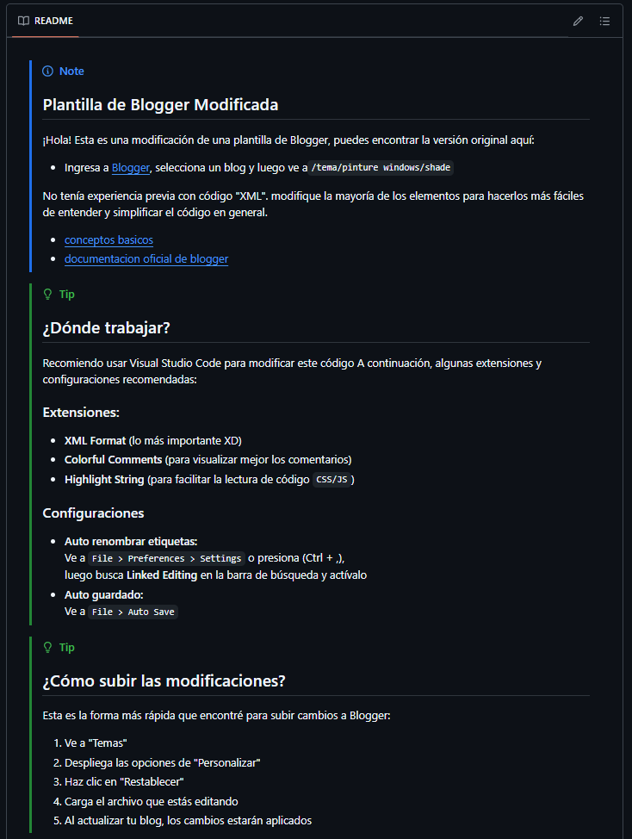
el dia de hoy me dispuse a mejorar la documentacion que tenia, ahora esta toda aparte en el archivo README.txt todo esto lo hise siguiendo las pautas de github, como puede ver en la imagen aun que sea un documento de solo texto se puede ver como gracias a comando y simbolos se puede hacer un documento agradable a la vista, tambien inclui links de la documentacion de blogger adicionalmente le hise cambios al protector de pantalla, su diseño cambio, ahora cuando se toca afuera del iframe el protecto vuelve a aparecer esto tambien esto es compatible con el touch de movil cambie el codigo de la insercion de "post de x" se renderiza un poco mas rapido que antes, ahora tiene un mini scroll en movil, aun que estoy pensado en removerlo en la vercion de pc |  |  |  |  | 2025-03-12 | 2025-03-12 | 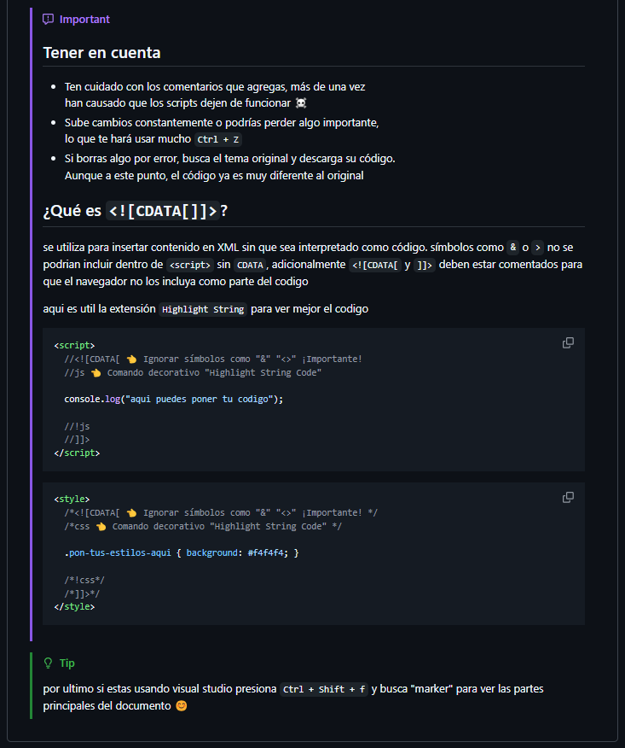 |  |  |  |  | de nuevo, cada vez noto que estoy dejando mas codigo suelto, es dificil ubicarme incluso me pierdo aveces sinseramente debo priorisar mas esto oh va ah ser efecto bola de nieve subiendo la dificultad de las nuevas implementaciones

reorganize codigo js y css, elimine algunas cosas almenos ahora el codigo ya no parece una jungla, pero aun me faltan muchas cosas por hacer (comenzare a usar mas los <include>) aun que aun no si seguir este cambino por bloque o talvez seria mejor todo el js en una lado y todo el css en otro sinseramente me gustaria la opinion de un tercero mejore y agrege comentarios extras menores: ahora se puede hacer zoom en moviles, solucione el proble que hacia que la insercion de x se debordara en la vercion de pc |  |  |  |  | 2025-03-13 | 2025-03-13 | 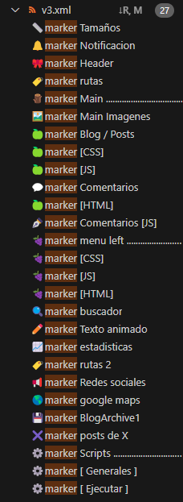 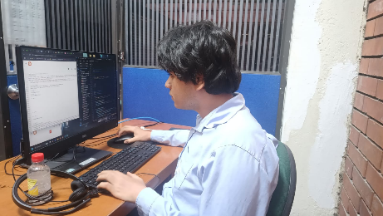 |  |  |  |  | bueno ademas de esto queria entender como duncionaban las secciones para agregar nuevas pero me dio muchos problemas y alfinal decidimejor seguir moviendo cosas

investigue mas sobre las secciones, tambien hise algunos archivos xml desde 0 para ver como funcionaban, ya consegui agregarlar quedaria pendiente buscar la forma de posicionarlas cree el header vinculado a una de estas nuevas secciones, es editable, la hise apartir de un wiget por defecto que tiene blogger, reescribi su codigo y lo resumi mucho mas para que fuera mas comprencible y funcionara con todo tipo de tamaño de imagenes ahora mismo nesecito ver si alguien de medios audio visuales me ayuda con una imagen 1280 x 200 para el blog aun que el tirulo y la descripcion es totalmente personalizables y se pueden quitar desde la interfas de blogger |  |  |  |  | 2025-03-14 | 2025-03-14 |  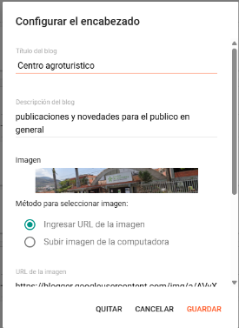 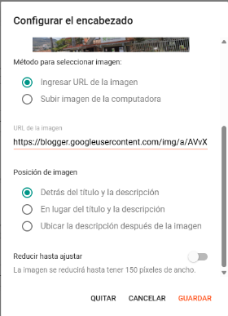 |  |  |  |  | las secciones funcionan de manera MUY extraña, los wigeths se guardan en blogger alavez que en el codigo tons hay que eliminarlos de ambos para que se elimine uno pero bueno si solo se esta trabajando con blogger con eliminarlo de ahí no tendria que tocar el codigo (aclaro)

comenze el dia probando cosas y reacomodando el diseño, comparandolo con otros blogs, cambiando las cosas de lugar con la interfas de blogger (lo cual lo deja hacerlo facilmente), probando colores y margenes, acomode un poco mejor las fechas y agrege un icono paravolver al menu pricipal, ademas quite temporalmente el carucel de imagenes despues de eso mi tarea principal fue añadir una nueva forma de renderizar la pagina, algo un poco avanzado que no habia echo antes lo que se trata es que al navegar entre pestañas no se regarga toda la pagina solo el contenido (el main en este caso) todo lo demas permanece estatico cosas a destacar: no se que tan bien lo implemente ta vez me de algun inconveniente despues debo hacer tests de rendimiento y compararlo otra cosas que estuve haciendo es leer mas la documentacion y ver como funciona el codigo con las secciones incluidadas y alfin logre resolver el bog que hacia que el menu se abriera al cargar la pagina |  |  |  |  | 2025-03-17 | 2025-03-17 | 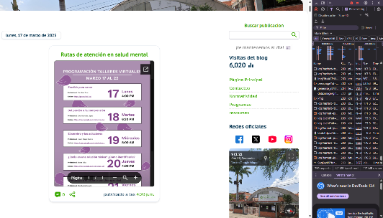 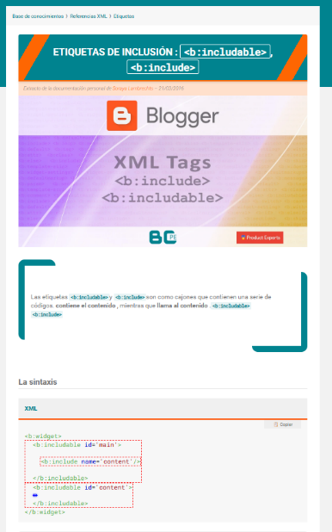 |  |  |  |  | para resolver el menu tuve que hayar la forma de añadirme una clase a la etiqueta <seccion-contens> esto duncionaba como un incluible es decir que se llamaba desde otra parte del codigo <macro:include> Y POR FIN COMIENZO A ENTENDER COMO SE ESA LA ETIQUETA <b:section-contents>

Completé los botones del carrusel de imágenes y organicé su código con funciones, lo cual le da más simplicidad. También cambié un poco el diseño de las flechas y las tarjetas, aunque en estas últimas solo modifiqué el sombreado y el contorno. Ahora el menú superior ya no ocupa todo el alto de la pantalla (esto fue una petición de mi jefe inmediato). Estuve un buen rato aprendiendo el funcionamiento del embed de X, aunque no pude conseguir que se mostraran menos posts. Sin embargo, logré encontrar un diseño sin bordes y con menos márgenes, que para mí le da un mejor aspecto. Se me ocurrió que cuando un post tenga muchas imágenes, podría tener una presentación igual a la del carrusel de arriba. Aunque, como se puede ver en la última imagen, hacerlo solo con CSS es demasiado imposible. Por ende, optaré por crear mañana un JS que extraiga las imágenes de los posts y las transforme en la antepenúltima imagen (aunque esta solo es una representación de cómo quiero que quede). Sinceramente, creo que esto saldrá mal y que probablemente disminuya la eficiencia de la página, pero aun así quiero intentarlo. Creo que sería una implementación muy buena |  |  |  |  | 2025-03-03 | 2025-03-04 |  |  |  |  |  | No pude hacer todo lo que quería con la inserción del embed, así que tendré que crear un código JS para poder lograr la idea de las imágenes.

Aprendiz: recuerde diligenciar completamente el informe y entregarlo o subirlo al espacio asignado para este.

Johan sebastian blanco Cataño

Nombre del Aprendiz |  |  |  |  | Firma del aprendiz |  |  |  |  |  | Fecha entrega bitácora

Edgar Mauricio Campos Ribero

Nombre del Instructor de Seguimiento |  |  |  |  | Firma de instructor de seguimiento |  |  |  |  | Firma del jefe inmediato (Si es del caso)

Nota: LOS DATOS PROPORCIONADOS SERÁN TRATADOS DE ACUERDO CON LA POLÍTICA DE TRATAMIENTO DE DATOS PERSONALES DEL SENA Y A LA LEY 1581 DE 2012.

